ศทบ.1
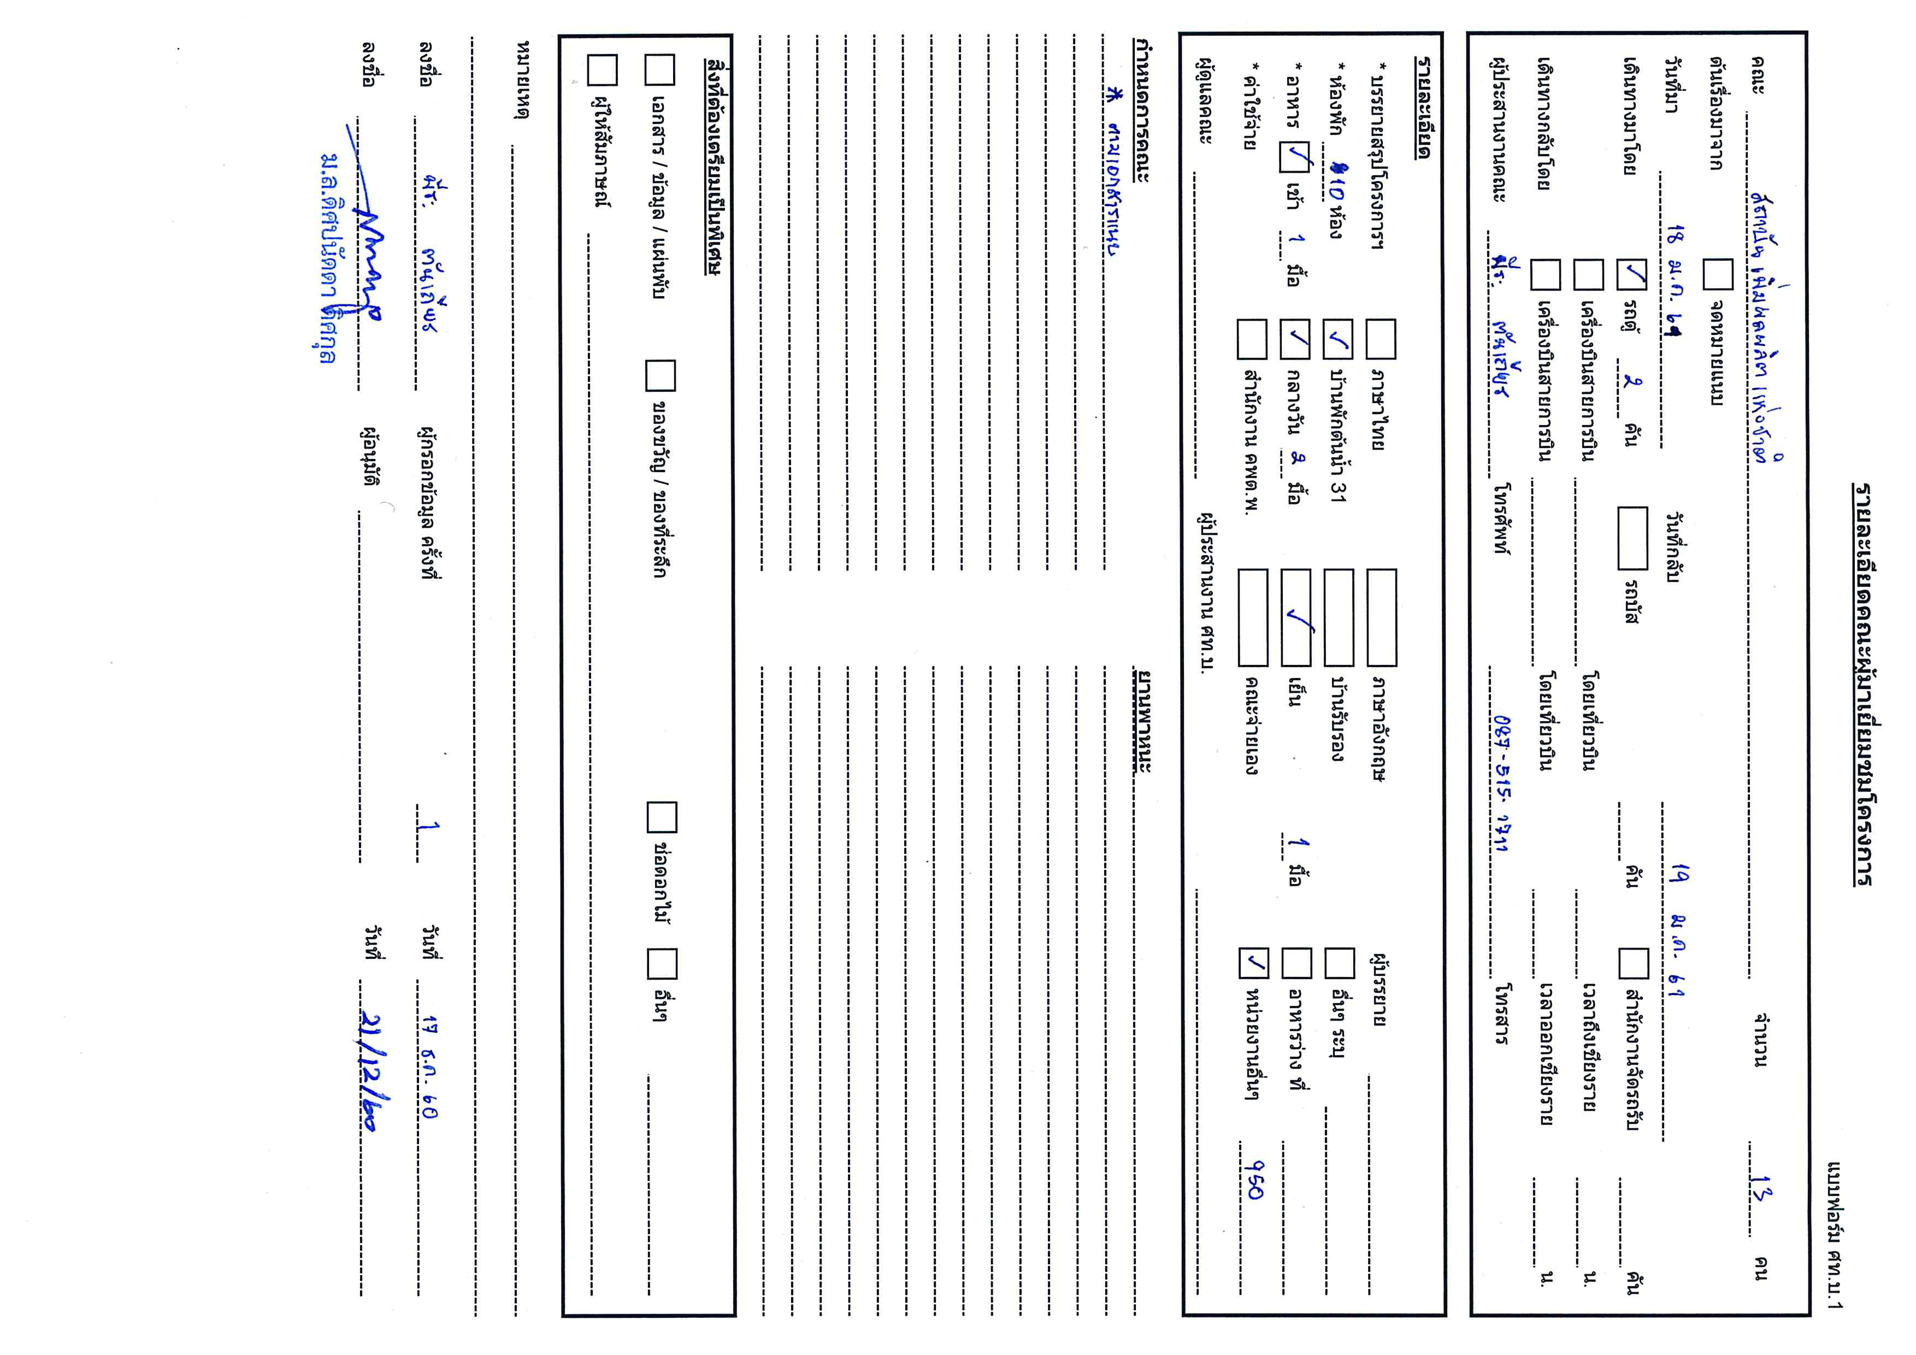

กำหนดการ
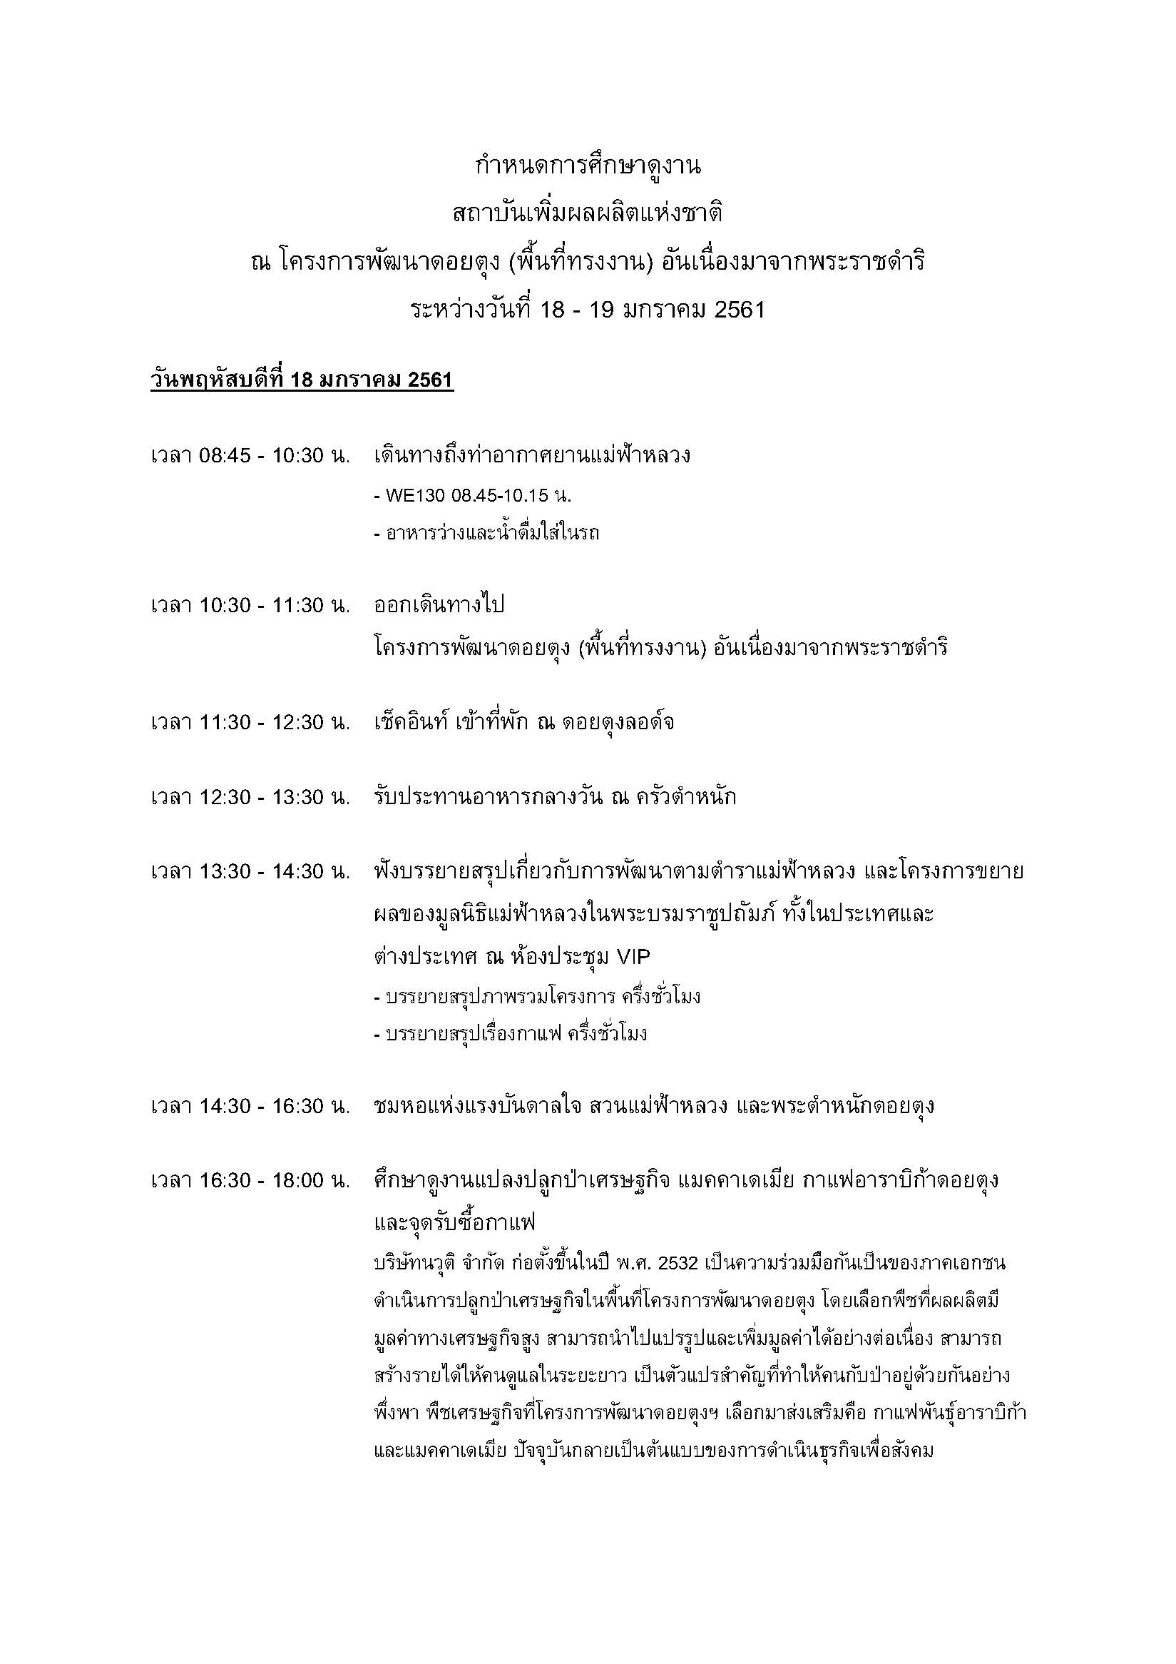
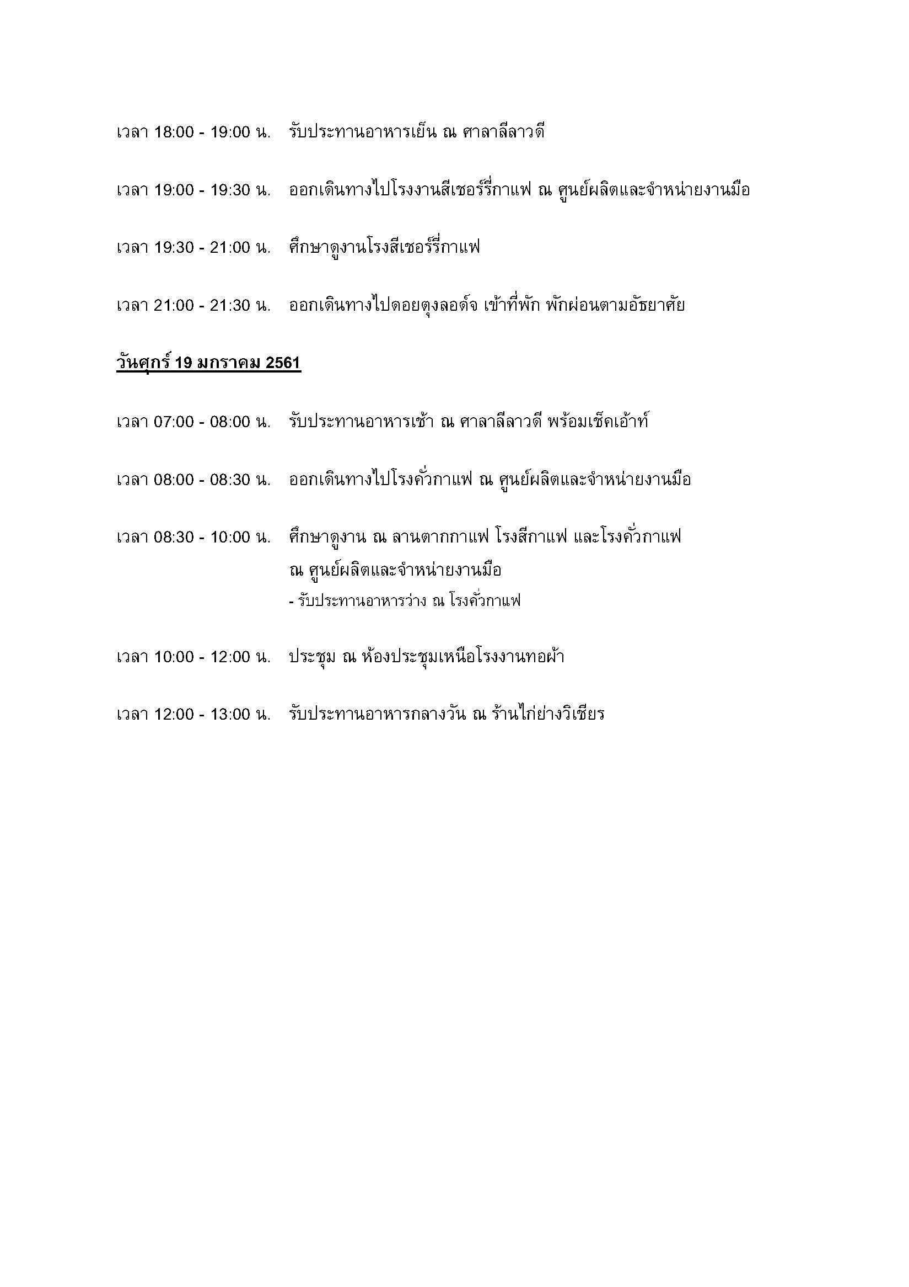

รายชื่อคณะ
ลำดับที่ | ภาพ | ชื่อ | ตำแหน่ง | สังกัด
1 |  | คุณจิตติมา ศรีกลม | ผู้อำนวยการฝ่ายบริหาร | สถาบันเพิ่มผลผลิตแห่งชาติ
2 |  | คุณนันทพร อังอดิชาติ | ผู้อำนวยการฝ่ายวิจัย | สถาบันเพิ่มผลผลิตแห่งชาติ
3 |  | คุณสุรชษฐ์ พลวณิช | ผู้อำนวยการฝ่ายปรึกษาแนะนำ | สถาบันเพิ่มผลผลิตแห่งชาติ
4 | 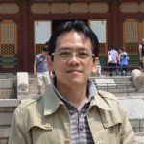 | คุณธารา ธีรวงศ์วศิน | ผู้จัดการส่วนเทคโนโลยีสารสนเทศสถาบันเพิ่มผลผลิตแห่งชาติ | สถาบันเพิ่มผลผลิตแห่งชาติ
5 |  | คุณทิพย์สุภา กอบกู้วัฒนา | วิทยากรที่ปรึกษา ส่วนการจัดการระบบคุณภาพ สถาบันเพิ่มผลผลิตแห่งชาติ | สถาบันเพิ่มผลผลิตแห่งชาติ
6 | 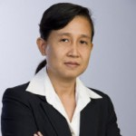 | คุณน้ำเพชร พรหมณา | วิทยากรที่ปรึกษา ส่วนการจัดการระบบคุณภาพ สถาบันเพิ่มผลผลิตแห่งชาติ | สถาบันเพิ่มผลผลิตแห่งชาติ
7 |  | คุณณัฏฐ์ทยากร ศิโรเวฐน์ | วิทยากรที่ปรึกษาด้านการปรับปรุงประสิทธิภาพการผลิต | สถาบันเพิ่มผลผลิตแห่งชาติ
8 |  | คุณกิตติศักดิ์ ธีระธัญศิริกุล | ผู้จัดการทั่วไปและบริหารจัดการงาน | บริษัท ไอเอฟเอส แคปปิตอล (ประเทศไทย) จำกัด (มหาชน)
9 |  | คุณวิทิต คุรุจิตธรรม | กรรมการผู้จัดการ | บริษัท แพลนเนท นวพิพัฒน์ จำกัด

